Data baru
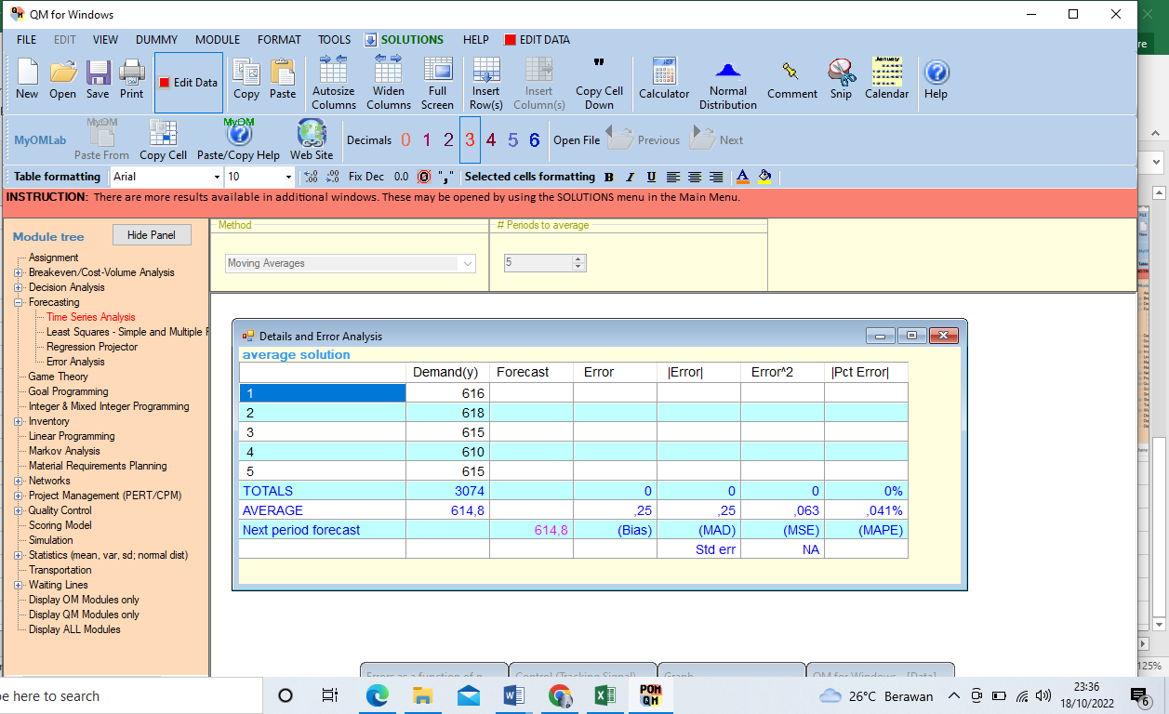
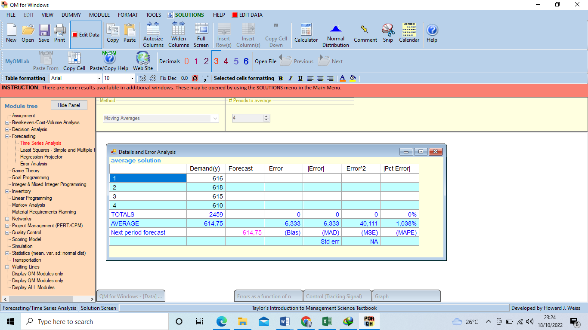
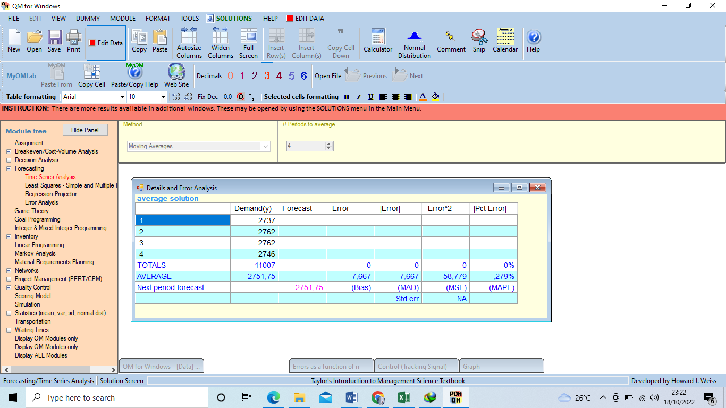
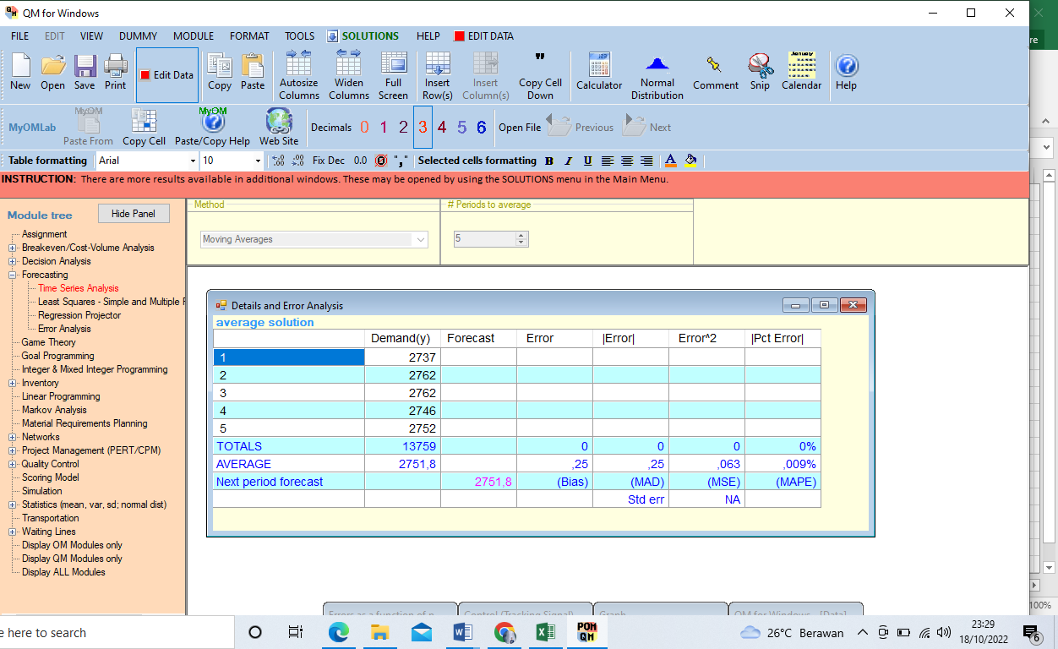
Bluto
No | Tahun | Luas Lahan (Ha) | Produksi (Ton) | Produktivitas (Kg/Ha)
1 | 2018 | 687.83 | 2736.3 | 4801.54 | 2737
2 | 2019 | 687.83 | 2761.17 | 4802.54 | 2762
3 | 2020 | 687.83 | 2761.85 | 4803.54 | 2762
4 | 2021 | 687.83 | 2745.93 | 4804.54 | 2746
 |  |  |  |  | 2752
Lenteng |  |  |  |  | 2752
No | Tahun | Luas Lahan (Ha) | Produksi (Ton) | Produktivitas (Kg/Ha)

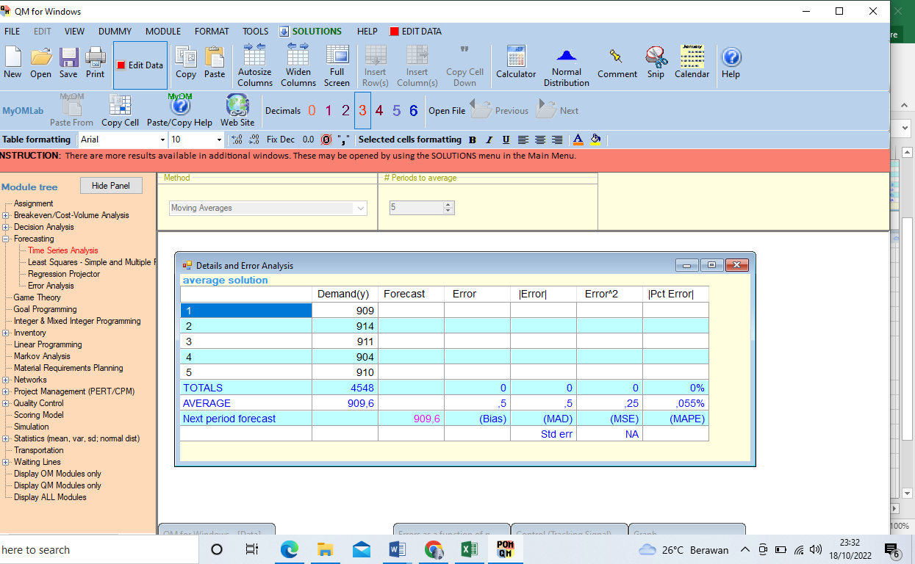
1 | 2018 | 233.66 | 908.27 | 4586.57 | 909
2 | 2019 | 233.66 | 913.02 | 4587.57 | 914
3 | 2020 | 233.66 | 910.87 | 4588.57 | 911
4 | 2021 | 233.66 | 903.98 | 4589.57 | 904
 |  |  |  |  | 910
Ganding |  |  |  |  | 909.6
No | Tahun | Luas Lahan (Ha) | Produksi (Ton) | Produktivitas (Kg/Ha)
1 | 2018 | 303.86 | 1299.14 | 4902.13 | 1300
2 | 2019 | 303.86 | 1290.03 | 4903.13 | 1291
3 | 2020 | 304 | 1276.11 | 4904.13 | 1277
4 | 2021 | 304.14 | 1259.2 | 4905.13 | 1260
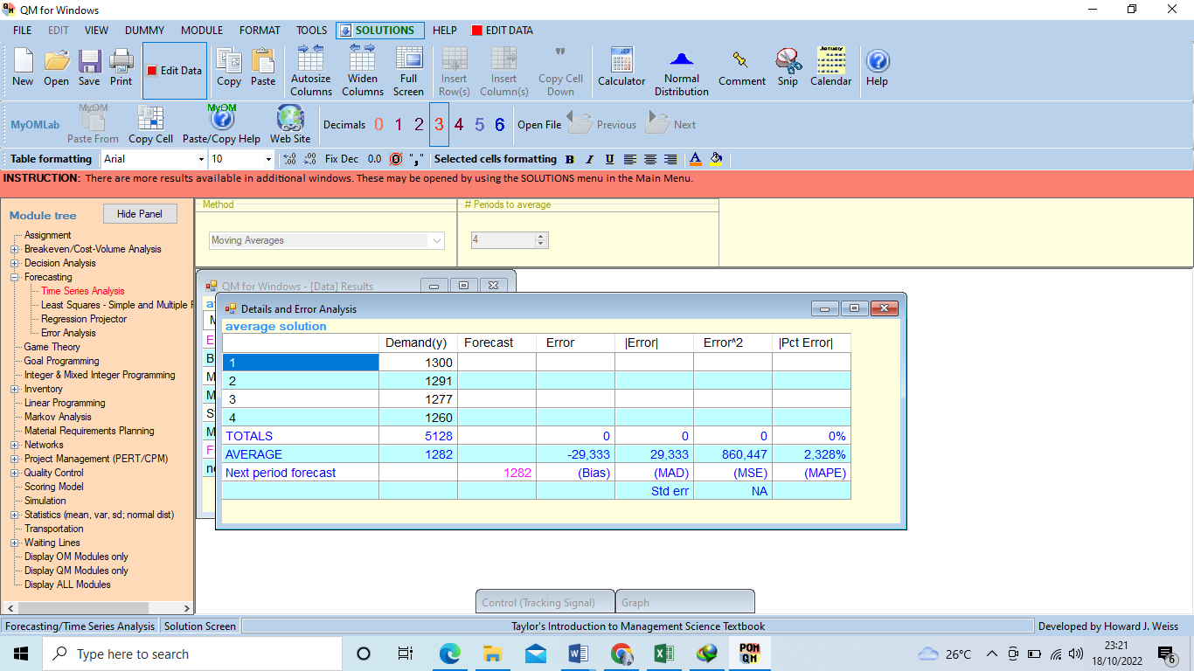
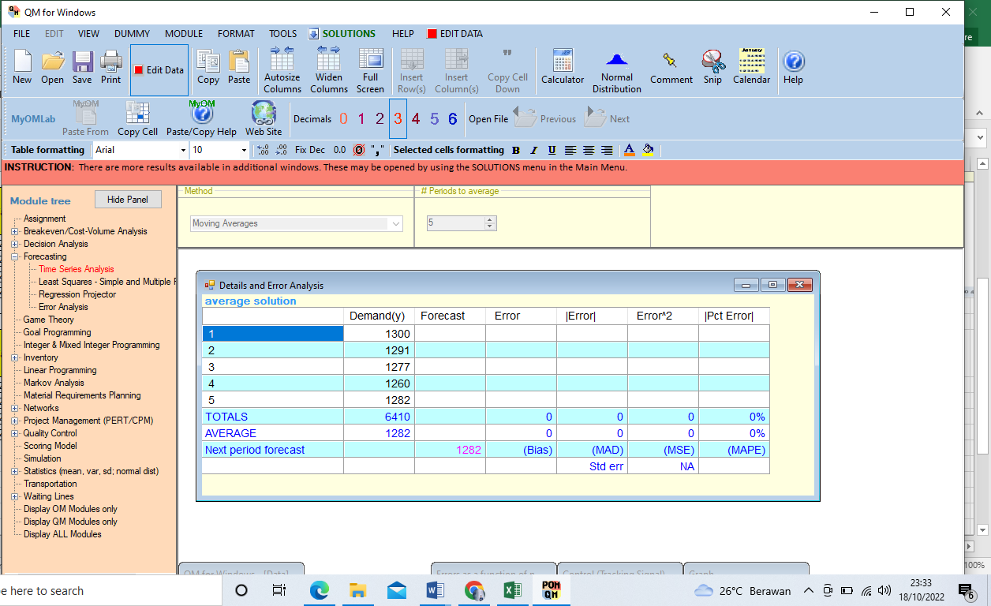
 |  |  |  |  | 1282
Guluk-Guluk |  |  |  |  | 1282
No | Tahun | Luas Lahan (Ha) | Produksi (Ton) | Produktivitas (Kg/Ha)
1 | 2018 | 154.46 | 615.8 | 4640.59 | 616
2 | 2019 | 154.46 | 617.42 | 4641.59 | 618
3 | 2020 | 154.46 | 614.86 | 4642.59 | 615
4 | 2021 | 154.46 | 609.46 | 4643.59 | 610
 |  |  |  |  | 615
 |  |  |  |  | 614.8

